开发需求
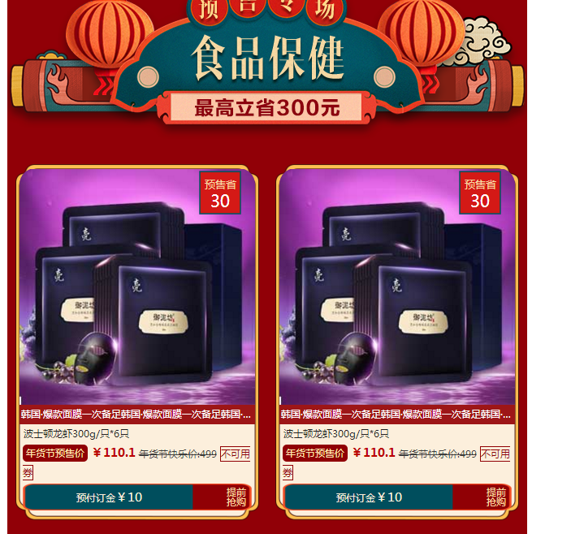

标题 | 你家的年货办了吗？
描述 | 年货提前办，预售真心省，精选好货款款低于年货活动价，最高省300→

 |  | 预售省写入表里面的预售省

年货节预售价即写入表里面的

年货节快乐价即写入表里面的

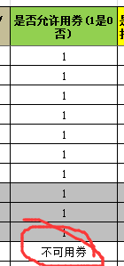

不可用券是少部分商品筛选表里面的是否可以用券

预付定金 全部写入（有10元和5元2种定金金额)

